Sheet1
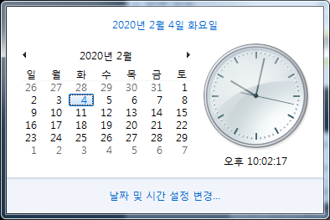
일자 | 2/4 | 2/5~7 | 2/10~11 | 2/12~14 | 2/17~18 | 2/19~21 | 2/21 | 2/22~23 | 2/24~25 | 2/26~29 | 3/1
일정 | Free Stage |  |  |  |  |  | 1차 마감 | 2차 마감 | 준결승 | 결승 | 최종 점수 발표
할일 | 대회 브리핑 | 사전조사 | EDA | Modeling Test | Modeling
특이사항 | 영재 합류 | 링크 공유 | Modeling 기준 선정회의 | parameter 변경, 활용 Model 결정 | 추후 변경 가능
 |  | 해봤자 올리는거 3회/일 밖에 안됨

